safe mode
** Khi đang bật safe mode trong MySQL Workbench thì ở các câu update / delete chỉ có thể dùng các KEY để làm điều kiện cho câu lệnh where
Các KEY bao gồm PRIMARY KEY, UNIQUE KEY, FOREIGN KEY

Ví dụ với department_name ở bảng deparrtment không phải là KEY thì ở safe mode sẽ bị báo lỗi sau:

** Cách tắt safe mode trong MySQL Workbench
Dùng câu lệnh

Chạy lại sẽ thấy đã update thành công
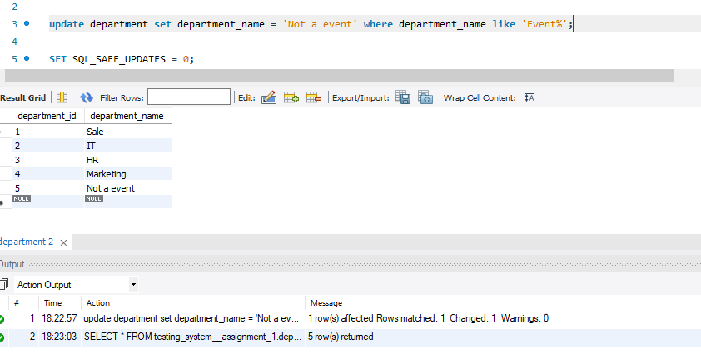

** Cách bật lại safe mode trong MySQL Workbench

Chạy lại sẽ thấy đã thông báo như ở safe mode

**Lưu ý: mình recommend mọi người nên dùng safe mode

